Hoja1
personas | votar
edad>=18 | Si votan
edad<18 | no votan

horas tarabajadas | pago=x
horas<=40 | x*40
horas>40 | x*40+((hora trabajada-40)*2x)

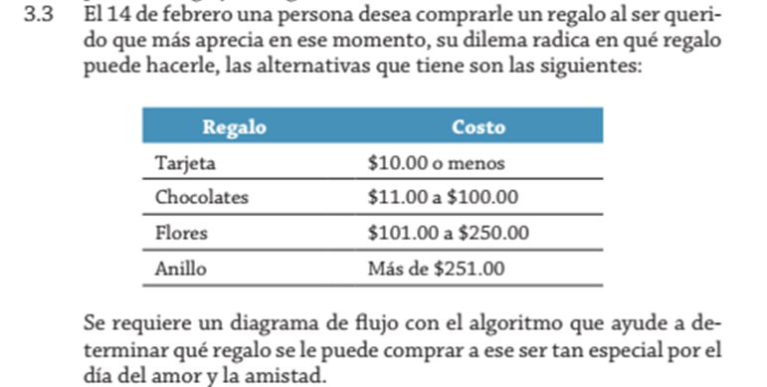
Regalo | inversion
tarjeta | inversion<=10
chocolates | inversion>=11 && invesion<=100
flores | inversion>=101 && inversion<=250
Anillo | inversion>=251

horas | tarifas por hora
hora<=2 | $5.00
hora>2 && hora<=5 | $4.00
hora>5 && hora<=10 | $3.00
hora>10 | $1.00

edad | nombre | codigos
20 | juan | 2504
25 | pepe | 2505
30 | francisco | 2506

precio | descuento
precio>=200 | 15%
precio>=100 && precio<200 | 12%
precio<100 | 10%

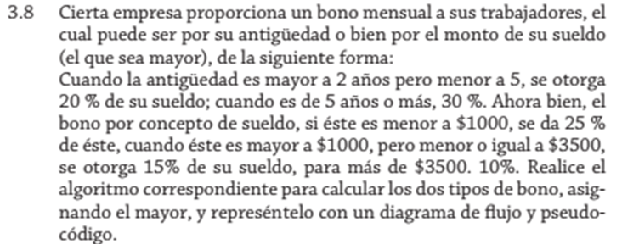
 | antigüedad | bono
 | años>=2 && años<5 | 20%
 | años>=5 | 30%

 | sueldo | bono
 | sueldo<1000 | 25%
 | sueldo>1000 && sueldo=<3500 | 15%
 | sueldo>3500 | 10%

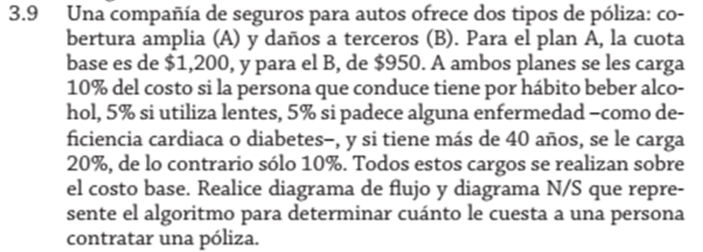
 | polizas | Alcohol | lentes | enfermedad | mas de 40 años | menos de 40
 | A=1200 | 10% | 5% | 5% | 20% | 10%
 | B=950

 | pasises | kmx2 | costo
 | Mexico | 750x2 | x
 | P.V. | 800x2 | x
 | Acapulco | 1200x2 | x
 | Cancun | 1800x2 | x

 | tiempo | bono
 | tiempo==1 | 100
 | tiempo==2 | 200
 | tiempo==3 | 300
 | tiempo==4 | 400
 | tiempo==5 | 500
 | tiempo>5 | 1000

 | horas | pago
 | horas>=41 && horas<=45 | 2x
 | horas>=46 &6 horas<=50 | 3x
 | horas>50 | no permitido

 | alumnos | costo
 | alumno>100 | 20
 | alumnos>=50 && alumnos<=100 | 35
 | alumno>=20 &6$ alumno<49 | 40
 | alumno<20 | 70

 | calificacion | nota
 | A | 10
 | B | 9
 | C | 8
 | D | nota>=6 && nota<=7
 | F | nota<=5

 | puntos |  | premio
 | puntos>=0 && puntos<=100 |  | 1 salario
 | puntos>=101 && putnos <=150 |  | 2 salarios
 | puntos>=151 |  | 3 salarios

 | bono navideño | antigüedad | sueldo
 | 25% | tiempo>=4 | sueldo<2000
 | 20% | tiempo<4 | sueldo>=2000

